Organigrama Comentado
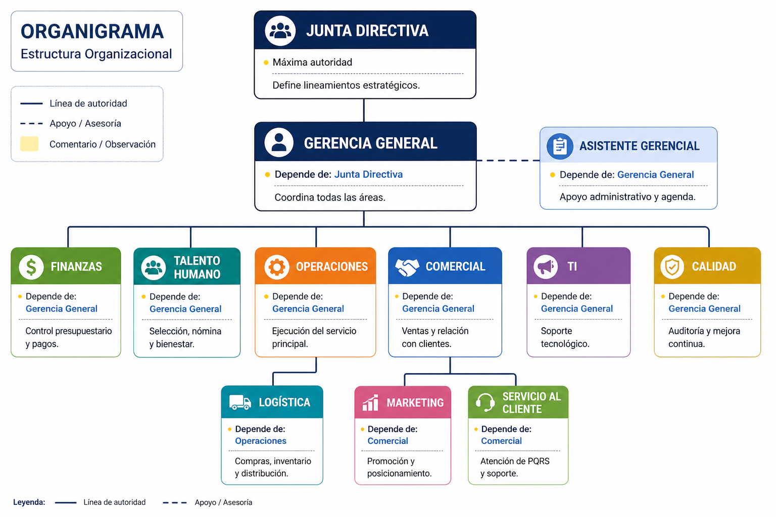
Área / Cargo | Dependencia | Comentario / Observación
Junta Directiva | Máxima autoridad | Define lineamientos estratégicos.
Gerencia General | Junta Directiva | Coordina todas las áreas.
Asistente Gerencial | Gerencia General | Apoyo administrativo y agenda.
Finanzas | Gerencia General | Control presupuestario y pagos.
Talento Humano | Gerencia General | Selección, nómina y bienestar.
Operaciones | Gerencia General | Ejecución del servicio principal.
Comercial | Gerencia General | Ventas y relación con clientes.
Marketing | Comercial | Promoción y posicionamiento.
Logística | Operaciones | Compras, inventario y distribución.
Servicio al Cliente | Comercial | Atención de PQRS y soporte.
TI | Gerencia General | Soporte tecnológico.
Calidad | Gerencia General | Auditoría y mejora continua.

